Notice
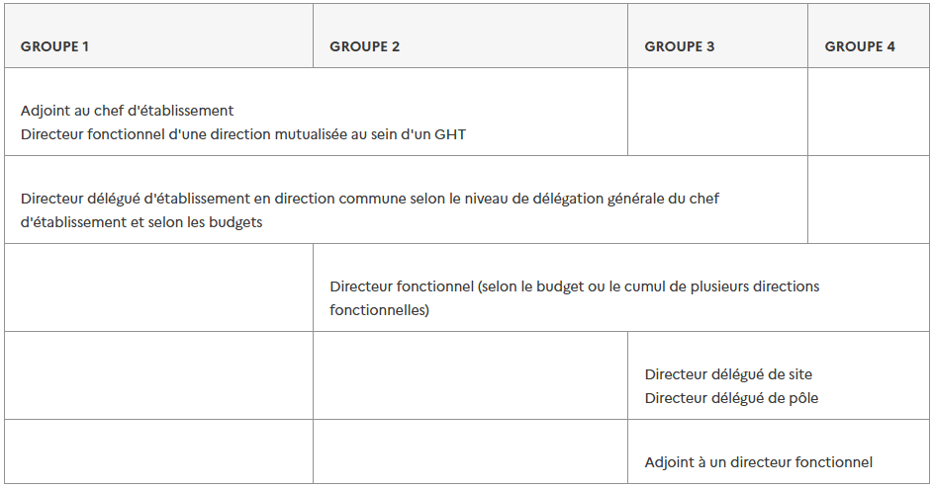
NOTICE D'AIDE A LA CARTOGRAPHIE DES EMPLOIS DE DH - CNG - JUILLET 2026

Cette maquette permet le recueil des cotations de postes de DH, en application de l'instruction n° DGOS/RH4/2026/100 du 28 juillet 2026 relative aux modalités d’application du régime indemnitaire tenant compte des fonctions, des sujétions, de l’expertise et de l’engagement professionnel (RIFSEEP) pour le corps des directeurs d’hôpital Rappels de procédure : 1. Les projets de cartographie sont réalisés au niveau des établissements ou des directions communes, puis colligés par les établissements supports de GHT pour transmission au CNG à l'adresse générique suivante : cng-cartographie@sante.gouv.fr 2. La tableau dresse la liste des emplois de l’établissement ayant vocation à être occupés par un directeur d’hôpital, le classement proposé pour ces emplois et les éléments objectifs justifiant ce classement. Il permet de visualiser l’intégralité des postes ainsi que la répartition femmes / hommes à tous les niveaux et groupes d’emploi. 3. Cette cartographie est validée par le CNG. Sans réponse de celui-ci au bout de quatre mois, cette cartographie est réputée approuvée. La demande de précisions complémentaires de la part du CNG, ainsi que l’absence d’exhaustivité des pièces demandées suspendent ce délai. Conseils de forme : ▪Un onglet est créé par établissement ou direction commune; ils devront être regroupés dans un fichier unique portant le nom du GHT, pour envoi au CNG ▪Il est demandé autant que possible de ne pas modifier la forme du tableau (suppressions de lignes ou colonnes) La maquette est constituée de trois blocs : I. Un premier encadré synthétique constitue la "carte d'identité de l'établissement" ou de la DC, assortie d'éléments chiffrés. Il vise à contextualiser les cotations. II. Le second bloc est celui de la cotation des emplois : → La colonne B indique le groupe de fonctions retenu (DH du corps) ou l'existence d'un emploi fonctionnel (non différencié par niveau ou groupe de lettres) → La colonne C précise, au sein du groupe, la fonction réglementai

